ケース
単体試験仕様書 |  | システムID | KS | 画面ID |  |  |  |  | KS001 |  |  |  | 作成者 | 白、趙 | 更新者
 |  | システム名称 | 勤怠システム | 画面名 |  |  |  |  | 勤怠情報承認 |  |  |  | 作成日 | 2022-09-27 | 更新日

チェック内容
チェックポイント
 |  |  |  |  | 1 | 2 |  | 3 | 4 | 5 | 6 | 7
チェック条件 | 画面初期表示 |  |  |  | ○

 | チェックボックス
 | 未チェック場合 |  |  |  |  | ○ |  |  |  | ○
 | チェックする場合 |  |  |  |  |  | ○ |  |  |  | ○

 | 一括承認ボタンを押下する場合 |  |  |  |  | ○ | ○
 | 閉じるボタンを押下する場合 |  |  |  |  |  |  | ○
 | 日付リンクをクリックする場合 |  |  |  |  |  |  |  | ○
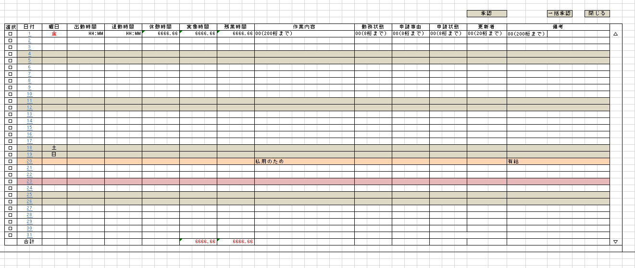
 | チェックボックス
 | 未チェック場合 |  |  |  |  |  |  |  |  | ○
 | チェックする場合 |  |  |  |  |  |  |  |  |  | ○

 | 承認要社員の情報が明細一覧に表示されること。 |  |  |  | ○ |  |  |  |  | ○ | ○

 | 未チェックのレコードに申請状態が済みに変更されないこと。 DBも確認要 |  |  |  |  | ○
 | チェックのレコードに申請状態が済みに変更されること。 DBも確認要 |  |  |  |  |  | ○
 | 勤怠情報承認画面を閉じること。 |  |  |  |  |  |  | ○
 | 勤怠情報一覧画面へ遷移すること。 |  |  |  |  |  |  |  | ○
 | 日付を次画面へ渡すこと。

実施結果
実施者
検証日
確認者
確認日

